H_ACDCSUP
入力は種別ごとにカラーリングする
■ Variation
■ Vehicle Information
■ Power pass time
■ Other Domain
■ HardWire
■ CAN Rx Hook timeout
■ CAN Rx Hook Flag
■ CAN Rx Hook Signal
■ CAN Rx Message Status & Signal
■ （上記以外）
 |  |  |  |  |  |  |  |  |  |  |  |  |  |  |  |  |  |  |  |  |  |  |  |  |  |  |  |  |  |  |  |  | → | bit
 | Table Type | INDEX | 31 | 30 | 29 | 28 | 27 | 26 | 25 | 24 | 23 | 22 | 21 | 20 | 19 | 18 | 17 | 16 | 15 | 14 | 13 | 12 | 11 | 10 | 9 | 8 | 7 | 6 | 5 | 4 | 3 | 2 | 1 | 0 | REQ
 | Search Table |  | ALERT_VOM_RWT_EN | [reserved] | ALERT_VOM_VCS_ON | ALERT_VOM_IGN_ON | ALERT_VOM_IGN_OFF_WT | ALERT_VOM_IGN_OFF | ALERT_VOM_BAT_WT | ALERT_VOM_BAT_AO | [reserved] | [reserved] | [reserved] | [reserved] | [reserved] | [reserved] | [reserved] | [reserved] | [reserved] | [reserved] | [reserved] | [reserved] | [reserved] | PLG1G10_STS |  | PIINFDSP_SIG | PIINFD08_SIG |  |  |  |  |  |  |  |  | シート名称は、CH Nameと同じにすること。 1CHしか存在しない場合、機能名と同じにすること。
Master Table |  |  |  |  |  |  |  |  |  |  |  |  |  |  |  |  |  |  |  |  |  |  |  |  |  |  |  |  |  |  |  |  |  |  |  | 貼り付けコード
 |  |  |  |  |  |  |  |  |  |  |  |  |  |  |  |  |  |  |  |  |  |  |  |  |  |  |  |  |  |  |  |  |  |  |  | static const U4 u4_sp_ALERT_H_ACDCSUP_CRIT[ALERT_H_ACDCSUP_NUM_DST] = { | static const U4 u4_sp_ALERT_H_ACDCSUP_MASK[ALERT_H_ACDCSUP_NUM_DST] = { | static const U1 u1_sp_ALERT_H_ACDCSUP_DST[ALERT_H_ACDCSUP_NUM_DST] = { | const ST_ALERT_MTRX st_gp_ALERT_H_ACDCSUP_MTRX[1] = { | #define ALERT_H_ACDCSUP_NUM_DST (4U)
 | Table H_ACDCSUP | 0 | × | × | × | × | × | × | 1 | × | × | × | × | × | × | × | × | × | × | × | × | × | × | 0 | 0 | 1 | 0 | 1 | 0 | 0 | 0 | 0 | 0 | 1 | BAT_DRAIN | (U4)0x02000141U, /* 00 BAT_DRAIN */ | (U4)0x020007FFU, /* 00 BAT_DRAIN */ | (U1)ALERT_REQ_H_ACDCSUP_BAT_DRAIN, /* 00 BAT_DRAIN */ | { | MtxSrch変数名 | H_ACDCSUP
 |  | 1 | × | × | × | × | × | × | 1 | × | × | × | × | × | × | × | × | × | × | × | × | × | × | 0 | 0 | 1 | 0 | 1 | 0 | 0 | 0 | 0 | 1 | 0 | NO_FUEL | (U4)0x02000142U, /* 01 NO_FUEL */ | (U4)0x020007FFU, /* 01 NO_FUEL */ | (U1)ALERT_REQ_H_ACDCSUP_NO_FUEL, /* 01 NO_FUEL */ | &u4_s_AlertH_acdcsupSrcchk, /* fp_u4_SRC_CHK */ | Use MtxSrch | 1
 |  | 2 | × | × | × | × | × | × | 1 | × | × | × | × | × | × | × | × | × | × | × | × | × | × | 0 | 0 | 1 | 0 | 1 | 0 | 0 | 1 | 0 | 0 | 1 | EXPOW | (U4)0x02000149U, /* 02 EXPOW */ | (U4)0x020007FFU, /* 02 EXPOW */ | (U1)ALERT_REQ_H_ACDCSUP_EXPOW, /* 02 EXPOW */ | vdp_PTR_NA, /* fp_vd_XDST */ | CRIT_NAME | u4_sp_ALERT_H_ACDCSUP_CRIT
 |  | 3 | × | × | × | × | × | × | 1 | × | × | × | × | × | × | × | × | × | × | × | × | × | × | 0 | 0 | 1 | 0 | 1 | 0 | 0 | 1 | 0 | 1 | 0 | EXPOW_VEH | (U4)0x0200014AU /* 03 EXPOW_VEH */ | (U4)0x020007FFU /* 03 EXPOW_VEH */ | (U1)ALERT_REQ_H_ACDCSUP_EXPOW_VEH /* 03 EXPOW_VEH */ |  | MASK_NAME | u4_sp_ALERT_H_ACDCSUP_MASK
 |  | 4 | × | × | × | × | × | × | × | × | × | × | × | × | × | × | × | × | × | × | × | × | × | × | × | × | × | × | × | × | × | × | × | × |  | }; | }; | }; | &u4_sp_ALERT_H_ACDCSUP_MASK[0], /* u4p_MASK */ | MTXSRCH_DEF | ALERT_H_ACDCSUP_NUM_DST
 |  | 5 | × | × | × | × | × | × | × | × | × | × | × | × | × | × | × | × | × | × | × | × | × | × | × | × | × | × | × | × | × | × | × | × |  |  |  |  | &u4_sp_ALERT_H_ACDCSUP_CRIT[0], /* u4p_CRIT */ | MTXSRCH_OUT_DEF | u1_sp_ALERT_H_ACDCSUP_DST
 |  | 6 | × | × | × | × | × | × | × | × | × | × | × | × | × | × | × | × | × | × | × | × | × | × | × | × | × | × | × | × | × | × | × | × |  |  |  |  |  | ALERT_MTRX_NAME | st_gp_ALERT_H_ACDCSUP_MTRX[1]
 |  | 7 | × | × | × | × | × | × | × | × | × | × | × | × | × | × | × | × | × | × | × | × | × | × | × | × | × | × | × | × | × | × | × | × |  |  |  |  | &u1_sp_ALERT_H_ACDCSUP_DST[0], /* u1p_DST */ | SRCH_NUM | 4
 |  | 8 | × | × | × | × | × | × | × | × | × | × | × | × | × | × | × | × | × | × | × | × | × | × | × | × | × | × | × | × | × | × | × | × |  |  |  |  | (U2)ALERT_H_ACDCSUP_NUM_DST, /* u2_num_srch */ | SRC CHK | u4_s_AlertH_acdcsupSrcchk
 |  | 9 | × | × | × | × | × | × | × | × | × | × | × | × | × | × | × | × | × | × | × | × | × | × | × | × | × | × | × | × | × | × | × | × |  |  |  |  | (U1)ALERT_VOM_BAT_WT /* u1_vom_act */ | RWTX | NULL
 |  | 10 | × | × | × | × | × | × | × | × | × | × | × | × | × | × | × | × | × | × | × | × | × | × | × | × | × | × | × | × | × | × | × | × |  |  |  |  | } | ACT | ALERT_VOM_BAT_WT
 |  | 11 | × | × | × | × | × | × | × | × | × | × | × | × | × | × | × | × | × | × | × | × | × | × | × | × | × | × | × | × | × | × | × | × |  |  |  |  | }; | ALERT_MTRX変数名 | H_ACDCSUP
 |  | 12 | × | × | × | × | × | × | × | × | × | × | × | × | × | × | × | × | × | × | × | × | × | × | × | × | × | × | × | × | × | × | × | ×
 |  | 13 | × | × | × | × | × | × | × | × | × | × | × | × | × | × | × | × | × | × | × | × | × | × | × | × | × | × | × | × | × | × | × | ×
 |  | 14 | × | × | × | × | × | × | × | × | × | × | × | × | × | × | × | × | × | × | × | × | × | × | × | × | × | × | × | × | × | × | × | ×
 |  | 15 | × | × | × | × | × | × | × | × | × | × | × | × | × | × | × | × | × | × | × | × | × | × | × | × | × | × | × | × | × | × | × | ×
 |  | 16 | × | × | × | × | × | × | × | × | × | × | × | × | × | × | × | × | × | × | × | × | × | × | × | × | × | × | × | × | × | × | × | ×
 |  | 17 | × | × | × | × | × | × | × | × | × | × | × | × | × | × | × | × | × | × | × | × | × | × | × | × | × | × | × | × | × | × | × | ×
 |  | 18 | × | × | × | × | × | × | × | × | × | × | × | × | × | × | × | × | × | × | × | × | × | × | × | × | × | × | × | × | × | × | × | ×
 |  | 19 | × | × | × | × | × | × | × | × | × | × | × | × | × | × | × | × | × | × | × | × | × | × | × | × | × | × | × | × | × | × | × | ×
 |  | 20 | × | × | × | × | × | × | × | × | × | × | × | × | × | × | × | × | × | × | × | × | × | × | × | × | × | × | × | × | × | × | × | ×
 |  | 21 | × | × | × | × | × | × | × | × | × | × | × | × | × | × | × | × | × | × | × | × | × | × | × | × | × | × | × | × | × | × | × | ×
 |  | 22 | × | × | × | × | × | × | × | × | × | × | × | × | × | × | × | × | × | × | × | × | × | × | × | × | × | × | × | × | × | × | × | ×
 |  | 23 | × | × | × | × | × | × | × | × | × | × | × | × | × | × | × | × | × | × | × | × | × | × | × | × | × | × | × | × | × | × | × | ×
 |  | 24 | × | × | × | × | × | × | × | × | × | × | × | × | × | × | × | × | × | × | × | × | × | × | × | × | × | × | × | × | × | × | × | ×
 |  | 25 | × | × | × | × | × | × | × | × | × | × | × | × | × | × | × | × | × | × | × | × | × | × | × | × | × | × | × | × | × | × | × | ×
 |  | 26 | × | × | × | × | × | × | × | × | × | × | × | × | × | × | × | × | × | × | × | × | × | × | × | × | × | × | × | × | × | × | × | ×
 |  | 27 | × | × | × | × | × | × | × | × | × | × | × | × | × | × | × | × | × | × | × | × | × | × | × | × | × | × | × | × | × | × | × | ×
 |  | 28 | × | × | × | × | × | × | × | × | × | × | × | × | × | × | × | × | × | × | × | × | × | × | × | × | × | × | × | × | × | × | × | ×
 |  | 29 | × | × | × | × | × | × | × | × | × | × | × | × | × | × | × | × | × | × | × | × | × | × | × | × | × | × | × | × | × | × | × | ×
 |  | 30 | × | × | × | × | × | × | × | × | × | × | × | × | × | × | × | × | × | × | × | × | × | × | × | × | × | × | × | × | × | × | × | ×
 |  | 31 | × | × | × | × | × | × | × | × | × | × | × | × | × | × | × | × | × | × | × | × | × | × | × | × | × | × | × | × | × | × | × | ×
 |  | 32 | × | × | × | × | × | × | × | × | × | × | × | × | × | × | × | × | × | × | × | × | × | × | × | × | × | × | × | × | × | × | × | ×
 |  | 33 | × | × | × | × | × | × | × | × | × | × | × | × | × | × | × | × | × | × | × | × | × | × | × | × | × | × | × | × | × | × | × | ×
 |  | 34 | × | × | × | × | × | × | × | × | × | × | × | × | × | × | × | × | × | × | × | × | × | × | × | × | × | × | × | × | × | × | × | ×
 |  | 35 | × | × | × | × | × | × | × | × | × | × | × | × | × | × | × | × | × | × | × | × | × | × | × | × | × | × | × | × | × | × | × | ×
 |  | 36 | × | × | × | × | × | × | × | × | × | × | × | × | × | × | × | × | × | × | × | × | × | × | × | × | × | × | × | × | × | × | × | ×
 |  | 37 | × | × | × | × | × | × | × | × | × | × | × | × | × | × | × | × | × | × | × | × | × | × | × | × | × | × | × | × | × | × | × | ×
 |  | 38 | × | × | × | × | × | × | × | × | × | × | × | × | × | × | × | × | × | × | × | × | × | × | × | × | × | × | × | × | × | × | × | ×
 |  | 39 | × | × | × | × | × | × | × | × | × | × | × | × | × | × | × | × | × | × | × | × | × | × | × | × | × | × | × | × | × | × | × | ×
 |  | 40 | × | × | × | × | × | × | × | × | × | × | × | × | × | × | × | × | × | × | × | × | × | × | × | × | × | × | × | × | × | × | × | ×
 |  | 41 | × | × | × | × | × | × | × | × | × | × | × | × | × | × | × | × | × | × | × | × | × | × | × | × | × | × | × | × | × | × | × | ×
 |  | 42 | × | × | × | × | × | × | × | × | × | × | × | × | × | × | × | × | × | × | × | × | × | × | × | × | × | × | × | × | × | × | × | ×
 |  | 43 | × | × | × | × | × | × | × | × | × | × | × | × | × | × | × | × | × | × | × | × | × | × | × | × | × | × | × | × | × | × | × | ×
 |  | 44 | × | × | × | × | × | × | × | × | × | × | × | × | × | × | × | × | × | × | × | × | × | × | × | × | × | × | × | × | × | × | × | ×
 |  | 45 | × | × | × | × | × | × | × | × | × | × | × | × | × | × | × | × | × | × | × | × | × | × | × | × | × | × | × | × | × | × | × | ×
 |  | 46 | × | × | × | × | × | × | × | × | × | × | × | × | × | × | × | × | × | × | × | × | × | × | × | × | × | × | × | × | × | × | × | ×
 |  | 47 | × | × | × | × | × | × | × | × | × | × | × | × | × | × | × | × | × | × | × | × | × | × | × | × | × | × | × | × | × | × | × | ×
 |  | 48 | × | × | × | × | × | × | × | × | × | × | × | × | × | × | × | × | × | × | × | × | × | × | × | × | × | × | × | × | × | × | × | ×
 |  | 49 | × | × | × | × | × | × | × | × | × | × | × | × | × | × | × | × | × | × | × | × | × | × | × | × | × | × | × | × | × | × | × | ×
 |  | 50 | × | × | × | × | × | × | × | × | × | × | × | × | × | × | × | × | × | × | × | × | × | × | × | × | × | × | × | × | × | × | × | ×
 |  | 51 | × | × | × | × | × | × | × | × | × | × | × | × | × | × | × | × | × | × | × | × | × | × | × | × | × | × | × | × | × | × | × | ×
 |  | 52 | × | × | × | × | × | × | × | × | × | × | × | × | × | × | × | × | × | × | × | × | × | × | × | × | × | × | × | × | × | × | × | ×
 |  | 53 | × | × | × | × | × | × | × | × | × | × | × | × | × | × | × | × | × | × | × | × | × | × | × | × | × | × | × | × | × | × | × | ×
 |  | 54 | × | × | × | × | × | × | × | × | × | × | × | × | × | × | × | × | × | × | × | × | × | × | × | × | × | × | × | × | × | × | × | ×
 |  | 55 | × | × | × | × | × | × | × | × | × | × | × | × | × | × | × | × | × | × | × | × | × | × | × | × | × | × | × | × | × | × | × | ×
 |  | 56 | × | × | × | × | × | × | × | × | × | × | × | × | × | × | × | × | × | × | × | × | × | × | × | × | × | × | × | × | × | × | × | ×
 |  | 57 | × | × | × | × | × | × | × | × | × | × | × | × | × | × | × | × | × | × | × | × | × | × | × | × | × | × | × | × | × | × | × | ×
 |  | 58 | × | × | × | × | × | × | × | × | × | × | × | × | × | × | × | × | × | × | × | × | × | × | × | × | × | × | × | × | × | × | × | ×
 |  | 59 | × | × | × | × | × | × | × | × | × | × | × | × | × | × | × | × | × | × | × | × | × | × | × | × | × | × | × | × | × | × | × | ×
 |  | 60 | × | × | × | × | × | × | × | × | × | × | × | × | × | × | × | × | × | × | × | × | × | × | × | × | × | × | × | × | × | × | × | ×
 |  | 61 | × | × | × | × | × | × | × | × | × | × | × | × | × | × | × | × | × | × | × | × | × | × | × | × | × | × | × | × | × | × | × | ×
 |  | 62 | × | × | × | × | × | × | × | × | × | × | × | × | × | × | × | × | × | × | × | × | × | × | × | × | × | × | × | × | × | × | × | ×
 |  | 63 | × | × | × | × | × | × | × | × | × | × | × | × | × | × | × | × | × | × | × | × | × | × | × | × | × | × | × | × | × | × | × | ×
Criteria
 | Table H_ACDCSUP | 0 | 0 | 0 | 0 | 0 | 0 | 0 | 1 | 0 | 0 | 0 | 0 | 0 | 0 | 0 | 0 | 0 | 0 | 0 | 0 | 0 | 0 | 0 | 0 | 1 | 0 | 1 | 0 | 0 | 0 | 0 | 0 | 1 | BAT_DRAIN
 |  | 1 | 0 | 0 | 0 | 0 | 0 | 0 | 1 | 0 | 0 | 0 | 0 | 0 | 0 | 0 | 0 | 0 | 0 | 0 | 0 | 0 | 0 | 0 | 0 | 1 | 0 | 1 | 0 | 0 | 0 | 0 | 1 | 0 | NO_FUEL
 |  | 2 | 0 | 0 | 0 | 0 | 0 | 0 | 1 | 0 | 0 | 0 | 0 | 0 | 0 | 0 | 0 | 0 | 0 | 0 | 0 | 0 | 0 | 0 | 0 | 1 | 0 | 1 | 0 | 0 | 1 | 0 | 0 | 1 | EXPOW
 |  | 3 | 0 | 0 | 0 | 0 | 0 | 0 | 1 | 0 | 0 | 0 | 0 | 0 | 0 | 0 | 0 | 0 | 0 | 0 | 0 | 0 | 0 | 0 | 0 | 1 | 0 | 1 | 0 | 0 | 1 | 0 | 1 | 0 | EXPOW_VEH
 |  | 4 | 0 | 0 | 0 | 0 | 0 | 0 | 0 | 0 | 0 | 0 | 0 | 0 | 0 | 0 | 0 | 0 | 0 | 0 | 0 | 0 | 0 | 0 | 0 | 0 | 0 | 0 | 0 | 0 | 0 | 0 | 0 | 0
 |  | 5 | 0 | 0 | 0 | 0 | 0 | 0 | 0 | 0 | 0 | 0 | 0 | 0 | 0 | 0 | 0 | 0 | 0 | 0 | 0 | 0 | 0 | 0 | 0 | 0 | 0 | 0 | 0 | 0 | 0 | 0 | 0 | 0
 |  | 6 | 0 | 0 | 0 | 0 | 0 | 0 | 0 | 0 | 0 | 0 | 0 | 0 | 0 | 0 | 0 | 0 | 0 | 0 | 0 | 0 | 0 | 0 | 0 | 0 | 0 | 0 | 0 | 0 | 0 | 0 | 0 | 0
 |  | 7 | 0 | 0 | 0 | 0 | 0 | 0 | 0 | 0 | 0 | 0 | 0 | 0 | 0 | 0 | 0 | 0 | 0 | 0 | 0 | 0 | 0 | 0 | 0 | 0 | 0 | 0 | 0 | 0 | 0 | 0 | 0 | 0
 |  | 8 | 0 | 0 | 0 | 0 | 0 | 0 | 0 | 0 | 0 | 0 | 0 | 0 | 0 | 0 | 0 | 0 | 0 | 0 | 0 | 0 | 0 | 0 | 0 | 0 | 0 | 0 | 0 | 0 | 0 | 0 | 0 | 0
 |  | 9 | 0 | 0 | 0 | 0 | 0 | 0 | 0 | 0 | 0 | 0 | 0 | 0 | 0 | 0 | 0 | 0 | 0 | 0 | 0 | 0 | 0 | 0 | 0 | 0 | 0 | 0 | 0 | 0 | 0 | 0 | 0 | 0
 |  | 10 | 0 | 0 | 0 | 0 | 0 | 0 | 0 | 0 | 0 | 0 | 0 | 0 | 0 | 0 | 0 | 0 | 0 | 0 | 0 | 0 | 0 | 0 | 0 | 0 | 0 | 0 | 0 | 0 | 0 | 0 | 0 | 0
 |  | 11 | 0 | 0 | 0 | 0 | 0 | 0 | 0 | 0 | 0 | 0 | 0 | 0 | 0 | 0 | 0 | 0 | 0 | 0 | 0 | 0 | 0 | 0 | 0 | 0 | 0 | 0 | 0 | 0 | 0 | 0 | 0 | 0
 |  | 12 | 0 | 0 | 0 | 0 | 0 | 0 | 0 | 0 | 0 | 0 | 0 | 0 | 0 | 0 | 0 | 0 | 0 | 0 | 0 | 0 | 0 | 0 | 0 | 0 | 0 | 0 | 0 | 0 | 0 | 0 | 0 | 0
 |  | 13 | 0 | 0 | 0 | 0 | 0 | 0 | 0 | 0 | 0 | 0 | 0 | 0 | 0 | 0 | 0 | 0 | 0 | 0 | 0 | 0 | 0 | 0 | 0 | 0 | 0 | 0 | 0 | 0 | 0 | 0 | 0 | 0
 |  | 14 | 0 | 0 | 0 | 0 | 0 | 0 | 0 | 0 | 0 | 0 | 0 | 0 | 0 | 0 | 0 | 0 | 0 | 0 | 0 | 0 | 0 | 0 | 0 | 0 | 0 | 0 | 0 | 0 | 0 | 0 | 0 | 0
 |  | 15 | 0 | 0 | 0 | 0 | 0 | 0 | 0 | 0 | 0 | 0 | 0 | 0 | 0 | 0 | 0 | 0 | 0 | 0 | 0 | 0 | 0 | 0 | 0 | 0 | 0 | 0 | 0 | 0 | 0 | 0 | 0 | 0
 |  | 16 | 0 | 0 | 0 | 0 | 0 | 0 | 0 | 0 | 0 | 0 | 0 | 0 | 0 | 0 | 0 | 0 | 0 | 0 | 0 | 0 | 0 | 0 | 0 | 0 | 0 | 0 | 0 | 0 | 0 | 0 | 0 | 0
 |  | 17 | 0 | 0 | 0 | 0 | 0 | 0 | 0 | 0 | 0 | 0 | 0 | 0 | 0 | 0 | 0 | 0 | 0 | 0 | 0 | 0 | 0 | 0 | 0 | 0 | 0 | 0 | 0 | 0 | 0 | 0 | 0 | 0
 |  | 18 | 0 | 0 | 0 | 0 | 0 | 0 | 0 | 0 | 0 | 0 | 0 | 0 | 0 | 0 | 0 | 0 | 0 | 0 | 0 | 0 | 0 | 0 | 0 | 0 | 0 | 0 | 0 | 0 | 0 | 0 | 0 | 0
 |  | 19 | 0 | 0 | 0 | 0 | 0 | 0 | 0 | 0 | 0 | 0 | 0 | 0 | 0 | 0 | 0 | 0 | 0 | 0 | 0 | 0 | 0 | 0 | 0 | 0 | 0 | 0 | 0 | 0 | 0 | 0 | 0 | 0
 |  | 20 | 0 | 0 | 0 | 0 | 0 | 0 | 0 | 0 | 0 | 0 | 0 | 0 | 0 | 0 | 0 | 0 | 0 | 0 | 0 | 0 | 0 | 0 | 0 | 0 | 0 | 0 | 0 | 0 | 0 | 0 | 0 | 0
 |  | 21 | 0 | 0 | 0 | 0 | 0 | 0 | 0 | 0 | 0 | 0 | 0 | 0 | 0 | 0 | 0 | 0 | 0 | 0 | 0 | 0 | 0 | 0 | 0 | 0 | 0 | 0 | 0 | 0 | 0 | 0 | 0 | 0
 |  | 22 | 0 | 0 | 0 | 0 | 0 | 0 | 0 | 0 | 0 | 0 | 0 | 0 | 0 | 0 | 0 | 0 | 0 | 0 | 0 | 0 | 0 | 0 | 0 | 0 | 0 | 0 | 0 | 0 | 0 | 0 | 0 | 0
 |  | 23 | 0 | 0 | 0 | 0 | 0 | 0 | 0 | 0 | 0 | 0 | 0 | 0 | 0 | 0 | 0 | 0 | 0 | 0 | 0 | 0 | 0 | 0 | 0 | 0 | 0 | 0 | 0 | 0 | 0 | 0 | 0 | 0
 |  | 24 | 0 | 0 | 0 | 0 | 0 | 0 | 0 | 0 | 0 | 0 | 0 | 0 | 0 | 0 | 0 | 0 | 0 | 0 | 0 | 0 | 0 | 0 | 0 | 0 | 0 | 0 | 0 | 0 | 0 | 0 | 0 | 0
 |  | 25 | 0 | 0 | 0 | 0 | 0 | 0 | 0 | 0 | 0 | 0 | 0 | 0 | 0 | 0 | 0 | 0 | 0 | 0 | 0 | 0 | 0 | 0 | 0 | 0 | 0 | 0 | 0 | 0 | 0 | 0 | 0 | 0
 |  | 26 | 0 | 0 | 0 | 0 | 0 | 0 | 0 | 0 | 0 | 0 | 0 | 0 | 0 | 0 | 0 | 0 | 0 | 0 | 0 | 0 | 0 | 0 | 0 | 0 | 0 | 0 | 0 | 0 | 0 | 0 | 0 | 0
 |  | 27 | 0 | 0 | 0 | 0 | 0 | 0 | 0 | 0 | 0 | 0 | 0 | 0 | 0 | 0 | 0 | 0 | 0 | 0 | 0 | 0 | 0 | 0 | 0 | 0 | 0 | 0 | 0 | 0 | 0 | 0 | 0 | 0
 |  | 28 | 0 | 0 | 0 | 0 | 0 | 0 | 0 | 0 | 0 | 0 | 0 | 0 | 0 | 0 | 0 | 0 | 0 | 0 | 0 | 0 | 0 | 0 | 0 | 0 | 0 | 0 | 0 | 0 | 0 | 0 | 0 | 0
 |  | 29 | 0 | 0 | 0 | 0 | 0 | 0 | 0 | 0 | 0 | 0 | 0 | 0 | 0 | 0 | 0 | 0 | 0 | 0 | 0 | 0 | 0 | 0 | 0 | 0 | 0 | 0 | 0 | 0 | 0 | 0 | 0 | 0
 |  | 30 | 0 | 0 | 0 | 0 | 0 | 0 | 0 | 0 | 0 | 0 | 0 | 0 | 0 | 0 | 0 | 0 | 0 | 0 | 0 | 0 | 0 | 0 | 0 | 0 | 0 | 0 | 0 | 0 | 0 | 0 | 0 | 0
 |  | 31 | 0 | 0 | 0 | 0 | 0 | 0 | 0 | 0 | 0 | 0 | 0 | 0 | 0 | 0 | 0 | 0 | 0 | 0 | 0 | 0 | 0 | 0 | 0 | 0 | 0 | 0 | 0 | 0 | 0 | 0 | 0 | 0
 |  | 32 | 0 | 0 | 0 | 0 | 0 | 0 | 0 | 0 | 0 | 0 | 0 | 0 | 0 | 0 | 0 | 0 | 0 | 0 | 0 | 0 | 0 | 0 | 0 | 0 | 0 | 0 | 0 | 0 | 0 | 0 | 0 | 0
 |  | 33 | 0 | 0 | 0 | 0 | 0 | 0 | 0 | 0 | 0 | 0 | 0 | 0 | 0 | 0 | 0 | 0 | 0 | 0 | 0 | 0 | 0 | 0 | 0 | 0 | 0 | 0 | 0 | 0 | 0 | 0 | 0 | 0
 |  | 34 | 0 | 0 | 0 | 0 | 0 | 0 | 0 | 0 | 0 | 0 | 0 | 0 | 0 | 0 | 0 | 0 | 0 | 0 | 0 | 0 | 0 | 0 | 0 | 0 | 0 | 0 | 0 | 0 | 0 | 0 | 0 | 0
 |  | 35 | 0 | 0 | 0 | 0 | 0 | 0 | 0 | 0 | 0 | 0 | 0 | 0 | 0 | 0 | 0 | 0 | 0 | 0 | 0 | 0 | 0 | 0 | 0 | 0 | 0 | 0 | 0 | 0 | 0 | 0 | 0 | 0
 |  | 36 | 0 | 0 | 0 | 0 | 0 | 0 | 0 | 0 | 0 | 0 | 0 | 0 | 0 | 0 | 0 | 0 | 0 | 0 | 0 | 0 | 0 | 0 | 0 | 0 | 0 | 0 | 0 | 0 | 0 | 0 | 0 | 0
 |  | 37 | 0 | 0 | 0 | 0 | 0 | 0 | 0 | 0 | 0 | 0 | 0 | 0 | 0 | 0 | 0 | 0 | 0 | 0 | 0 | 0 | 0 | 0 | 0 | 0 | 0 | 0 | 0 | 0 | 0 | 0 | 0 | 0
 |  | 38 | 0 | 0 | 0 | 0 | 0 | 0 | 0 | 0 | 0 | 0 | 0 | 0 | 0 | 0 | 0 | 0 | 0 | 0 | 0 | 0 | 0 | 0 | 0 | 0 | 0 | 0 | 0 | 0 | 0 | 0 | 0 | 0
 |  | 39 | 0 | 0 | 0 | 0 | 0 | 0 | 0 | 0 | 0 | 0 | 0 | 0 | 0 | 0 | 0 | 0 | 0 | 0 | 0 | 0 | 0 | 0 | 0 | 0 | 0 | 0 | 0 | 0 | 0 | 0 | 0 | 0
 |  | 40 | 0 | 0 | 0 | 0 | 0 | 0 | 0 | 0 | 0 | 0 | 0 | 0 | 0 | 0 | 0 | 0 | 0 | 0 | 0 | 0 | 0 | 0 | 0 | 0 | 0 | 0 | 0 | 0 | 0 | 0 | 0 | 0
 |  | 41 | 0 | 0 | 0 | 0 | 0 | 0 | 0 | 0 | 0 | 0 | 0 | 0 | 0 | 0 | 0 | 0 | 0 | 0 | 0 | 0 | 0 | 0 | 0 | 0 | 0 | 0 | 0 | 0 | 0 | 0 | 0 | 0
 |  | 42 | 0 | 0 | 0 | 0 | 0 | 0 | 0 | 0 | 0 | 0 | 0 | 0 | 0 | 0 | 0 | 0 | 0 | 0 | 0 | 0 | 0 | 0 | 0 | 0 | 0 | 0 | 0 | 0 | 0 | 0 | 0 | 0
 |  | 43 | 0 | 0 | 0 | 0 | 0 | 0 | 0 | 0 | 0 | 0 | 0 | 0 | 0 | 0 | 0 | 0 | 0 | 0 | 0 | 0 | 0 | 0 | 0 | 0 | 0 | 0 | 0 | 0 | 0 | 0 | 0 | 0
 |  | 44 | 0 | 0 | 0 | 0 | 0 | 0 | 0 | 0 | 0 | 0 | 0 | 0 | 0 | 0 | 0 | 0 | 0 | 0 | 0 | 0 | 0 | 0 | 0 | 0 | 0 | 0 | 0 | 0 | 0 | 0 | 0 | 0
 |  | 45 | 0 | 0 | 0 | 0 | 0 | 0 | 0 | 0 | 0 | 0 | 0 | 0 | 0 | 0 | 0 | 0 | 0 | 0 | 0 | 0 | 0 | 0 | 0 | 0 | 0 | 0 | 0 | 0 | 0 | 0 | 0 | 0
 |  | 46 | 0 | 0 | 0 | 0 | 0 | 0 | 0 | 0 | 0 | 0 | 0 | 0 | 0 | 0 | 0 | 0 | 0 | 0 | 0 | 0 | 0 | 0 | 0 | 0 | 0 | 0 | 0 | 0 | 0 | 0 | 0 | 0
 |  | 47 | 0 | 0 | 0 | 0 | 0 | 0 | 0 | 0 | 0 | 0 | 0 | 0 | 0 | 0 | 0 | 0 | 0 | 0 | 0 | 0 | 0 | 0 | 0 | 0 | 0 | 0 | 0 | 0 | 0 | 0 | 0 | 0
 |  | 48 | 0 | 0 | 0 | 0 | 0 | 0 | 0 | 0 | 0 | 0 | 0 | 0 | 0 | 0 | 0 | 0 | 0 | 0 | 0 | 0 | 0 | 0 | 0 | 0 | 0 | 0 | 0 | 0 | 0 | 0 | 0 | 0
 |  | 49 | 0 | 0 | 0 | 0 | 0 | 0 | 0 | 0 | 0 | 0 | 0 | 0 | 0 | 0 | 0 | 0 | 0 | 0 | 0 | 0 | 0 | 0 | 0 | 0 | 0 | 0 | 0 | 0 | 0 | 0 | 0 | 0
 |  | 50 | 0 | 0 | 0 | 0 | 0 | 0 | 0 | 0 | 0 | 0 | 0 | 0 | 0 | 0 | 0 | 0 | 0 | 0 | 0 | 0 | 0 | 0 | 0 | 0 | 0 | 0 | 0 | 0 | 0 | 0 | 0 | 0
 |  | 51 | 0 | 0 | 0 | 0 | 0 | 0 | 0 | 0 | 0 | 0 | 0 | 0 | 0 | 0 | 0 | 0 | 0 | 0 | 0 | 0 | 0 | 0 | 0 | 0 | 0 | 0 | 0 | 0 | 0 | 0 | 0 | 0
 |  | 52 | 0 | 0 | 0 | 0 | 0 | 0 | 0 | 0 | 0 | 0 | 0 | 0 | 0 | 0 | 0 | 0 | 0 | 0 | 0 | 0 | 0 | 0 | 0 | 0 | 0 | 0 | 0 | 0 | 0 | 0 | 0 | 0
 |  | 53 | 0 | 0 | 0 | 0 | 0 | 0 | 0 | 0 | 0 | 0 | 0 | 0 | 0 | 0 | 0 | 0 | 0 | 0 | 0 | 0 | 0 | 0 | 0 | 0 | 0 | 0 | 0 | 0 | 0 | 0 | 0 | 0
 |  | 54 | 0 | 0 | 0 | 0 | 0 | 0 | 0 | 0 | 0 | 0 | 0 | 0 | 0 | 0 | 0 | 0 | 0 | 0 | 0 | 0 | 0 | 0 | 0 | 0 | 0 | 0 | 0 | 0 | 0 | 0 | 0 | 0
 |  | 55 | 0 | 0 | 0 | 0 | 0 | 0 | 0 | 0 | 0 | 0 | 0 | 0 | 0 | 0 | 0 | 0 | 0 | 0 | 0 | 0 | 0 | 0 | 0 | 0 | 0 | 0 | 0 | 0 | 0 | 0 | 0 | 0
 |  | 56 | 0 | 0 | 0 | 0 | 0 | 0 | 0 | 0 | 0 | 0 | 0 | 0 | 0 | 0 | 0 | 0 | 0 | 0 | 0 | 0 | 0 | 0 | 0 | 0 | 0 | 0 | 0 | 0 | 0 | 0 | 0 | 0
 |  | 57 | 0 | 0 | 0 | 0 | 0 | 0 | 0 | 0 | 0 | 0 | 0 | 0 | 0 | 0 | 0 | 0 | 0 | 0 | 0 | 0 | 0 | 0 | 0 | 0 | 0 | 0 | 0 | 0 | 0 | 0 | 0 | 0
 |  | 58 | 0 | 0 | 0 | 0 | 0 | 0 | 0 | 0 | 0 | 0 | 0 | 0 | 0 | 0 | 0 | 0 | 0 | 0 | 0 | 0 | 0 | 0 | 0 | 0 | 0 | 0 | 0 | 0 | 0 | 0 | 0 | 0
 |  | 59 | 0 | 0 | 0 | 0 | 0 | 0 | 0 | 0 | 0 | 0 | 0 | 0 | 0 | 0 | 0 | 0 | 0 | 0 | 0 | 0 | 0 | 0 | 0 | 0 | 0 | 0 | 0 | 0 | 0 | 0 | 0 | 0
 |  | 60 | 0 | 0 | 0 | 0 | 0 | 0 | 0 | 0 | 0 | 0 | 0 | 0 | 0 | 0 | 0 | 0 | 0 | 0 | 0 | 0 | 0 | 0 | 0 | 0 | 0 | 0 | 0 | 0 | 0 | 0 | 0 | 0
 |  | 61 | 0 | 0 | 0 | 0 | 0 | 0 | 0 | 0 | 0 | 0 | 0 | 0 | 0 | 0 | 0 | 0 | 0 | 0 | 0 | 0 | 0 | 0 | 0 | 0 | 0 | 0 | 0 | 0 | 0 | 0 | 0 | 0
 |  | 62 | 0 | 0 | 0 | 0 | 0 | 0 | 0 | 0 | 0 | 0 | 0 | 0 | 0 | 0 | 0 | 0 | 0 | 0 | 0 | 0 | 0 | 0 | 0 | 0 | 0 | 0 | 0 | 0 | 0 | 0 | 0 | 0
 |  | 63 | 0 | 0 | 0 | 0 | 0 | 0 | 0 | 0 | 0 | 0 | 0 | 0 | 0 | 0 | 0 | 0 | 0 | 0 | 0 | 0 | 0 | 0 | 0 | 0 | 0 | 0 | 0 | 0 | 0 | 0 | 0 | 0
Mask
 | Table H_ACDCSUP | 0 | 0 | 0 | 0 | 0 | 0 | 0 | 1 | 0 | 0 | 0 | 0 | 0 | 0 | 0 | 0 | 0 | 0 | 0 | 0 | 0 | 0 | 1 | 1 | 1 | 1 | 1 | 1 | 1 | 1 | 1 | 1 | 1 | BAT_DRAIN
 |  | 1 | 0 | 0 | 0 | 0 | 0 | 0 | 1 | 0 | 0 | 0 | 0 | 0 | 0 | 0 | 0 | 0 | 0 | 0 | 0 | 0 | 0 | 1 | 1 | 1 | 1 | 1 | 1 | 1 | 1 | 1 | 1 | 1 | NO_FUEL
 |  | 2 | 0 | 0 | 0 | 0 | 0 | 0 | 1 | 0 | 0 | 0 | 0 | 0 | 0 | 0 | 0 | 0 | 0 | 0 | 0 | 0 | 0 | 1 | 1 | 1 | 1 | 1 | 1 | 1 | 1 | 1 | 1 | 1 | EXPOW
 |  | 3 | 0 | 0 | 0 | 0 | 0 | 0 | 1 | 0 | 0 | 0 | 0 | 0 | 0 | 0 | 0 | 0 | 0 | 0 | 0 | 0 | 0 | 1 | 1 | 1 | 1 | 1 | 1 | 1 | 1 | 1 | 1 | 1 | EXPOW_VEH
 |  | 4 | 0 | 0 | 0 | 0 | 0 | 0 | 0 | 0 | 0 | 0 | 0 | 0 | 0 | 0 | 0 | 0 | 0 | 0 | 0 | 0 | 0 | 0 | 0 | 0 | 0 | 0 | 0 | 0 | 0 | 0 | 0 | 0
 |  | 5 | 0 | 0 | 0 | 0 | 0 | 0 | 0 | 0 | 0 | 0 | 0 | 0 | 0 | 0 | 0 | 0 | 0 | 0 | 0 | 0 | 0 | 0 | 0 | 0 | 0 | 0 | 0 | 0 | 0 | 0 | 0 | 0
 |  | 6 | 0 | 0 | 0 | 0 | 0 | 0 | 0 | 0 | 0 | 0 | 0 | 0 | 0 | 0 | 0 | 0 | 0 | 0 | 0 | 0 | 0 | 0 | 0 | 0 | 0 | 0 | 0 | 0 | 0 | 0 | 0 | 0
 |  | 7 | 0 | 0 | 0 | 0 | 0 | 0 | 0 | 0 | 0 | 0 | 0 | 0 | 0 | 0 | 0 | 0 | 0 | 0 | 0 | 0 | 0 | 0 | 0 | 0 | 0 | 0 | 0 | 0 | 0 | 0 | 0 | 0
 |  | 8 | 0 | 0 | 0 | 0 | 0 | 0 | 0 | 0 | 0 | 0 | 0 | 0 | 0 | 0 | 0 | 0 | 0 | 0 | 0 | 0 | 0 | 0 | 0 | 0 | 0 | 0 | 0 | 0 | 0 | 0 | 0 | 0
 |  | 9 | 0 | 0 | 0 | 0 | 0 | 0 | 0 | 0 | 0 | 0 | 0 | 0 | 0 | 0 | 0 | 0 | 0 | 0 | 0 | 0 | 0 | 0 | 0 | 0 | 0 | 0 | 0 | 0 | 0 | 0 | 0 | 0
 |  | 10 | 0 | 0 | 0 | 0 | 0 | 0 | 0 | 0 | 0 | 0 | 0 | 0 | 0 | 0 | 0 | 0 | 0 | 0 | 0 | 0 | 0 | 0 | 0 | 0 | 0 | 0 | 0 | 0 | 0 | 0 | 0 | 0
 |  | 11 | 0 | 0 | 0 | 0 | 0 | 0 | 0 | 0 | 0 | 0 | 0 | 0 | 0 | 0 | 0 | 0 | 0 | 0 | 0 | 0 | 0 | 0 | 0 | 0 | 0 | 0 | 0 | 0 | 0 | 0 | 0 | 0
 |  | 12 | 0 | 0 | 0 | 0 | 0 | 0 | 0 | 0 | 0 | 0 | 0 | 0 | 0 | 0 | 0 | 0 | 0 | 0 | 0 | 0 | 0 | 0 | 0 | 0 | 0 | 0 | 0 | 0 | 0 | 0 | 0 | 0
 |  | 13 | 0 | 0 | 0 | 0 | 0 | 0 | 0 | 0 | 0 | 0 | 0 | 0 | 0 | 0 | 0 | 0 | 0 | 0 | 0 | 0 | 0 | 0 | 0 | 0 | 0 | 0 | 0 | 0 | 0 | 0 | 0 | 0
 |  | 14 | 0 | 0 | 0 | 0 | 0 | 0 | 0 | 0 | 0 | 0 | 0 | 0 | 0 | 0 | 0 | 0 | 0 | 0 | 0 | 0 | 0 | 0 | 0 | 0 | 0 | 0 | 0 | 0 | 0 | 0 | 0 | 0
 |  | 15 | 0 | 0 | 0 | 0 | 0 | 0 | 0 | 0 | 0 | 0 | 0 | 0 | 0 | 0 | 0 | 0 | 0 | 0 | 0 | 0 | 0 | 0 | 0 | 0 | 0 | 0 | 0 | 0 | 0 | 0 | 0 | 0
 |  | 16 | 0 | 0 | 0 | 0 | 0 | 0 | 0 | 0 | 0 | 0 | 0 | 0 | 0 | 0 | 0 | 0 | 0 | 0 | 0 | 0 | 0 | 0 | 0 | 0 | 0 | 0 | 0 | 0 | 0 | 0 | 0 | 0
 |  | 17 | 0 | 0 | 0 | 0 | 0 | 0 | 0 | 0 | 0 | 0 | 0 | 0 | 0 | 0 | 0 | 0 | 0 | 0 | 0 | 0 | 0 | 0 | 0 | 0 | 0 | 0 | 0 | 0 | 0 | 0 | 0 | 0
 |  | 18 | 0 | 0 | 0 | 0 | 0 | 0 | 0 | 0 | 0 | 0 | 0 | 0 | 0 | 0 | 0 | 0 | 0 | 0 | 0 | 0 | 0 | 0 | 0 | 0 | 0 | 0 | 0 | 0 | 0 | 0 | 0 | 0
 |  | 19 | 0 | 0 | 0 | 0 | 0 | 0 | 0 | 0 | 0 | 0 | 0 | 0 | 0 | 0 | 0 | 0 | 0 | 0 | 0 | 0 | 0 | 0 | 0 | 0 | 0 | 0 | 0 | 0 | 0 | 0 | 0 | 0
 |  | 20 | 0 | 0 | 0 | 0 | 0 | 0 | 0 | 0 | 0 | 0 | 0 | 0 | 0 | 0 | 0 | 0 | 0 | 0 | 0 | 0 | 0 | 0 | 0 | 0 | 0 | 0 | 0 | 0 | 0 | 0 | 0 | 0
 |  | 21 | 0 | 0 | 0 | 0 | 0 | 0 | 0 | 0 | 0 | 0 | 0 | 0 | 0 | 0 | 0 | 0 | 0 | 0 | 0 | 0 | 0 | 0 | 0 | 0 | 0 | 0 | 0 | 0 | 0 | 0 | 0 | 0
 |  | 22 | 0 | 0 | 0 | 0 | 0 | 0 | 0 | 0 | 0 | 0 | 0 | 0 | 0 | 0 | 0 | 0 | 0 | 0 | 0 | 0 | 0 | 0 | 0 | 0 | 0 | 0 | 0 | 0 | 0 | 0 | 0 | 0
 |  | 23 | 0 | 0 | 0 | 0 | 0 | 0 | 0 | 0 | 0 | 0 | 0 | 0 | 0 | 0 | 0 | 0 | 0 | 0 | 0 | 0 | 0 | 0 | 0 | 0 | 0 | 0 | 0 | 0 | 0 | 0 | 0 | 0
 |  | 24 | 0 | 0 | 0 | 0 | 0 | 0 | 0 | 0 | 0 | 0 | 0 | 0 | 0 | 0 | 0 | 0 | 0 | 0 | 0 | 0 | 0 | 0 | 0 | 0 | 0 | 0 | 0 | 0 | 0 | 0 | 0 | 0
 |  | 25 | 0 | 0 | 0 | 0 | 0 | 0 | 0 | 0 | 0 | 0 | 0 | 0 | 0 | 0 | 0 | 0 | 0 | 0 | 0 | 0 | 0 | 0 | 0 | 0 | 0 | 0 | 0 | 0 | 0 | 0 | 0 | 0
 |  | 26 | 0 | 0 | 0 | 0 | 0 | 0 | 0 | 0 | 0 | 0 | 0 | 0 | 0 | 0 | 0 | 0 | 0 | 0 | 0 | 0 | 0 | 0 | 0 | 0 | 0 | 0 | 0 | 0 | 0 | 0 | 0 | 0
 |  | 27 | 0 | 0 | 0 | 0 | 0 | 0 | 0 | 0 | 0 | 0 | 0 | 0 | 0 | 0 | 0 | 0 | 0 | 0 | 0 | 0 | 0 | 0 | 0 | 0 | 0 | 0 | 0 | 0 | 0 | 0 | 0 | 0
 |  | 28 | 0 | 0 | 0 | 0 | 0 | 0 | 0 | 0 | 0 | 0 | 0 | 0 | 0 | 0 | 0 | 0 | 0 | 0 | 0 | 0 | 0 | 0 | 0 | 0 | 0 | 0 | 0 | 0 | 0 | 0 | 0 | 0
 |  | 29 | 0 | 0 | 0 | 0 | 0 | 0 | 0 | 0 | 0 | 0 | 0 | 0 | 0 | 0 | 0 | 0 | 0 | 0 | 0 | 0 | 0 | 0 | 0 | 0 | 0 | 0 | 0 | 0 | 0 | 0 | 0 | 0
 |  | 30 | 0 | 0 | 0 | 0 | 0 | 0 | 0 | 0 | 0 | 0 | 0 | 0 | 0 | 0 | 0 | 0 | 0 | 0 | 0 | 0 | 0 | 0 | 0 | 0 | 0 | 0 | 0 | 0 | 0 | 0 | 0 | 0
 |  | 31 | 0 | 0 | 0 | 0 | 0 | 0 | 0 | 0 | 0 | 0 | 0 | 0 | 0 | 0 | 0 | 0 | 0 | 0 | 0 | 0 | 0 | 0 | 0 | 0 | 0 | 0 | 0 | 0 | 0 | 0 | 0 | 0
 |  | 32 | 0 | 0 | 0 | 0 | 0 | 0 | 0 | 0 | 0 | 0 | 0 | 0 | 0 | 0 | 0 | 0 | 0 | 0 | 0 | 0 | 0 | 0 | 0 | 0 | 0 | 0 | 0 | 0 | 0 | 0 | 0 | 0
 |  | 33 | 0 | 0 | 0 | 0 | 0 | 0 | 0 | 0 | 0 | 0 | 0 | 0 | 0 | 0 | 0 | 0 | 0 | 0 | 0 | 0 | 0 | 0 | 0 | 0 | 0 | 0 | 0 | 0 | 0 | 0 | 0 | 0
 |  | 34 | 0 | 0 | 0 | 0 | 0 | 0 | 0 | 0 | 0 | 0 | 0 | 0 | 0 | 0 | 0 | 0 | 0 | 0 | 0 | 0 | 0 | 0 | 0 | 0 | 0 | 0 | 0 | 0 | 0 | 0 | 0 | 0
 |  | 35 | 0 | 0 | 0 | 0 | 0 | 0 | 0 | 0 | 0 | 0 | 0 | 0 | 0 | 0 | 0 | 0 | 0 | 0 | 0 | 0 | 0 | 0 | 0 | 0 | 0 | 0 | 0 | 0 | 0 | 0 | 0 | 0
 |  | 36 | 0 | 0 | 0 | 0 | 0 | 0 | 0 | 0 | 0 | 0 | 0 | 0 | 0 | 0 | 0 | 0 | 0 | 0 | 0 | 0 | 0 | 0 | 0 | 0 | 0 | 0 | 0 | 0 | 0 | 0 | 0 | 0
 |  | 37 | 0 | 0 | 0 | 0 | 0 | 0 | 0 | 0 | 0 | 0 | 0 | 0 | 0 | 0 | 0 | 0 | 0 | 0 | 0 | 0 | 0 | 0 | 0 | 0 | 0 | 0 | 0 | 0 | 0 | 0 | 0 | 0
 |  | 38 | 0 | 0 | 0 | 0 | 0 | 0 | 0 | 0 | 0 | 0 | 0 | 0 | 0 | 0 | 0 | 0 | 0 | 0 | 0 | 0 | 0 | 0 | 0 | 0 | 0 | 0 | 0 | 0 | 0 | 0 | 0 | 0
 |  | 39 | 0 | 0 | 0 | 0 | 0 | 0 | 0 | 0 | 0 | 0 | 0 | 0 | 0 | 0 | 0 | 0 | 0 | 0 | 0 | 0 | 0 | 0 | 0 | 0 | 0 | 0 | 0 | 0 | 0 | 0 | 0 | 0
 |  | 40 | 0 | 0 | 0 | 0 | 0 | 0 | 0 | 0 | 0 | 0 | 0 | 0 | 0 | 0 | 0 | 0 | 0 | 0 | 0 | 0 | 0 | 0 | 0 | 0 | 0 | 0 | 0 | 0 | 0 | 0 | 0 | 0
 |  | 41 | 0 | 0 | 0 | 0 | 0 | 0 | 0 | 0 | 0 | 0 | 0 | 0 | 0 | 0 | 0 | 0 | 0 | 0 | 0 | 0 | 0 | 0 | 0 | 0 | 0 | 0 | 0 | 0 | 0 | 0 | 0 | 0
 |  | 42 | 0 | 0 | 0 | 0 | 0 | 0 | 0 | 0 | 0 | 0 | 0 | 0 | 0 | 0 | 0 | 0 | 0 | 0 | 0 | 0 | 0 | 0 | 0 | 0 | 0 | 0 | 0 | 0 | 0 | 0 | 0 | 0
 |  | 43 | 0 | 0 | 0 | 0 | 0 | 0 | 0 | 0 | 0 | 0 | 0 | 0 | 0 | 0 | 0 | 0 | 0 | 0 | 0 | 0 | 0 | 0 | 0 | 0 | 0 | 0 | 0 | 0 | 0 | 0 | 0 | 0
 |  | 44 | 0 | 0 | 0 | 0 | 0 | 0 | 0 | 0 | 0 | 0 | 0 | 0 | 0 | 0 | 0 | 0 | 0 | 0 | 0 | 0 | 0 | 0 | 0 | 0 | 0 | 0 | 0 | 0 | 0 | 0 | 0 | 0
 |  | 45 | 0 | 0 | 0 | 0 | 0 | 0 | 0 | 0 | 0 | 0 | 0 | 0 | 0 | 0 | 0 | 0 | 0 | 0 | 0 | 0 | 0 | 0 | 0 | 0 | 0 | 0 | 0 | 0 | 0 | 0 | 0 | 0
 |  | 46 | 0 | 0 | 0 | 0 | 0 | 0 | 0 | 0 | 0 | 0 | 0 | 0 | 0 | 0 | 0 | 0 | 0 | 0 | 0 | 0 | 0 | 0 | 0 | 0 | 0 | 0 | 0 | 0 | 0 | 0 | 0 | 0
 |  | 47 | 0 | 0 | 0 | 0 | 0 | 0 | 0 | 0 | 0 | 0 | 0 | 0 | 0 | 0 | 0 | 0 | 0 | 0 | 0 | 0 | 0 | 0 | 0 | 0 | 0 | 0 | 0 | 0 | 0 | 0 | 0 | 0
 |  | 48 | 0 | 0 | 0 | 0 | 0 | 0 | 0 | 0 | 0 | 0 | 0 | 0 | 0 | 0 | 0 | 0 | 0 | 0 | 0 | 0 | 0 | 0 | 0 | 0 | 0 | 0 | 0 | 0 | 0 | 0 | 0 | 0
...

Reference
入力信号が7Bit以上のため、Matrix Searchを使用

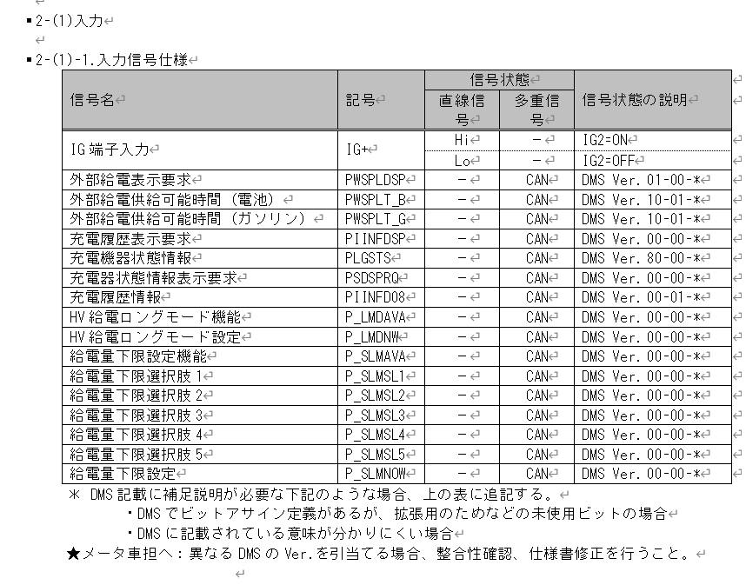
H_ACDCSUP判定
Table Type | Matrix Search
 | 入力 |  |  |  |  |  |  |  |  |  |  | REQ | 振る舞い
種類 | Vehicle Operation Mode |  |  |  |  |  |  |  | CAN |  |  | ALERT_CH_H_ACDCSUP | TT | PD | BC | RW
有効電源状態 | - | - | - | - | - | - | - | - | +B | +B | +B | ALERT_VOM_BAT_WT
端子名称/ メッセージラベル | VOM |  |  |  |  |  |  |  | PLG1G10 | PLG1G10 | PLG1G10
信号名(データラベル) | RWT_EN | [reserved] | VCS_ON | IGN_ON | IGN_OFF_WT | IGN_OFF | BAT_WT | BAT_AO | PLG1G10_STS | PIINFDSP_SIG | PIINFD08_SIG | 判定結果
取り得る値 | 0b/ 1b | - | 0b/ 1b | 0b/ 1b | 0b/ 1b | 0b/ 1b | 0b/ 1b | 0b/ 1b | 通常(00b)/ 未受信(01b)/ 通信途絶(10b)/ 未受信通信途絶(11b) | 非表示(0b)/ 表示(1b) | 駆動用電池の残量低下による給電停止(01000001b)/ 燃料の残量低下による給電停止(01000010b)/ 外部給電器の要因による給電停止(01001001b)/ 外部給電器または車両の要因による給電停止(01001010b)/ 未定義(上記以外) | UNKNOWN/ BAT_DRAIN/ NO_FUEL/ EXPOW/ EXPOW_VEH |  | H_ACDCSUP-CSTD-1-11/ H_ACDCSUP-CSTD-1-12/ H_ACDCSUP-CSTD-1-13/ H_ACDCSUP-CSTD-1-14/ -
BAT_WT-ON + 通常 + 非表示 + * | * | * | * | * | * | * | 1b | * | 00b | 0b | ********b | UNKNOWN |  | -
BAT_WT-ON + 通常 + 表示 + 駆動用電池の残量低下による給電停止 | * | * | * | * | * | * | 1b | * | 00b | 1b | 01000001b | BAT_DRAIN |  | H_ACDCSUP-CSTD-1-11
BAT_WT-ON + 通常 + 表示 + 燃料の残量低下による給電停止 | * | * | * | * | * | * | 1b | * | 00b | 1b | 01000010b | NO_FUEL |  | H_ACDCSUP-CSTD-1-12
BAT_WT-ON + 通常 + 表示 + 外部給電器の要因による給電停止 | * | * | * | * | * | * | 1b | * | 00b | 1b | 01001001b | EXPOW |  | H_ACDCSUP-CSTD-1-13
BAT_WT-ON + 通常 + 表示 + 外部給電器または車両の要因による給電停止 | * | * | * | * | * | * | 1b | * | 00b | 1b | 01001010b | EXPOW_VEH |  | H_ACDCSUP-CSTD-1-14
BAT_WT-ON + 通常 + 表示 + 未定義 | * | * | * | * | * | * | 1b | * | 00b | 1b | 上記以外 | UNKNOWN |  | -
BAT_WT-ON + 未受信 + * + * | * | * | * | * | * | * | 1b | * | 01b | *b | ********b | UNKNOWN |  | -
BAT_WT-ON + 通信途絶 + * + * | * | * | * | * | * | * | 1b | * | 10b | *b | ********b | UNKNOWN |  | -
BAT_WT-ON + 未受信通信途絶 + * + * | * | * | * | * | * | * | 1b | * | 11b | *b | ********b | UNKNOWN |  | -
BAT_WT-OFF + * + * + * + * | * | * | * | * | * | * | 0b | * | **b | *b | ********b | UNKNOWN |  | -
Alert実施対象となる2信号は+B信号

実施条件や途絶時のふるまいにIGの状態による差異がないため、FACTビットは使用しない。
また、IG状態の参照もしない。

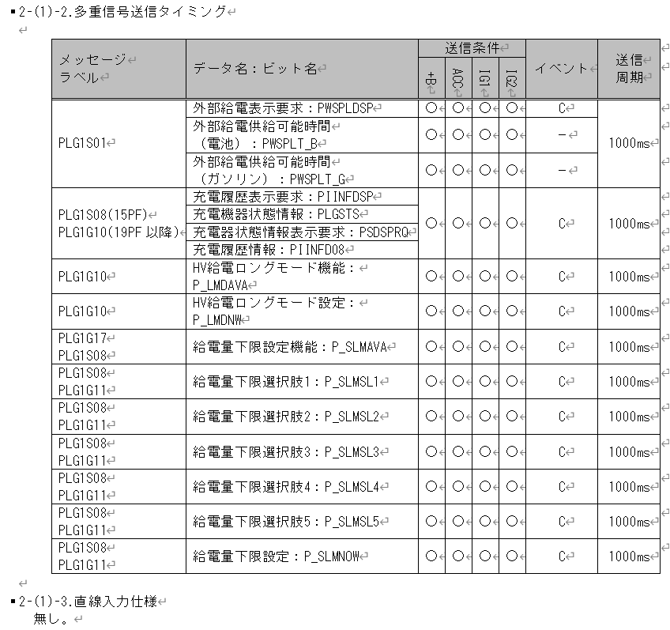

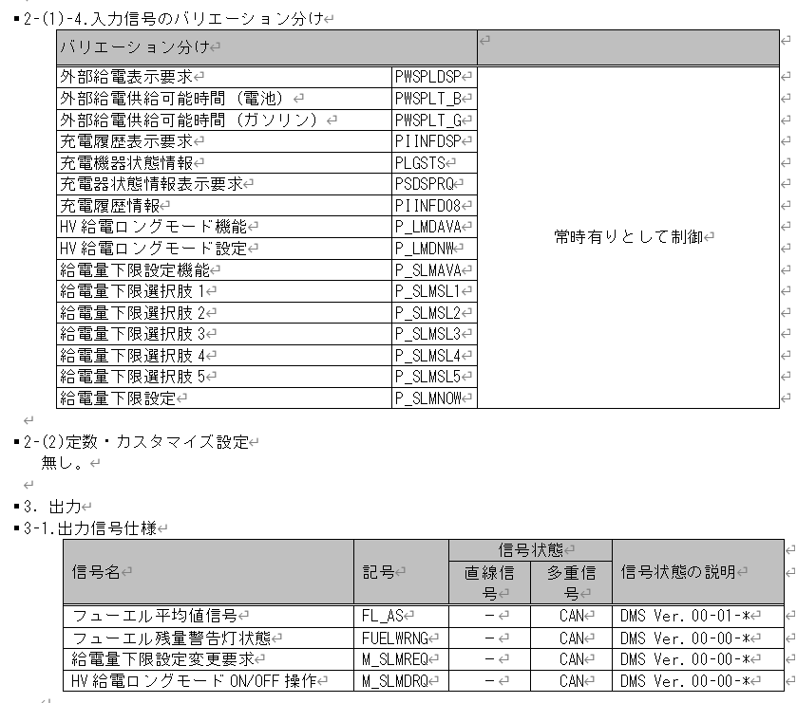

Alertで対象外

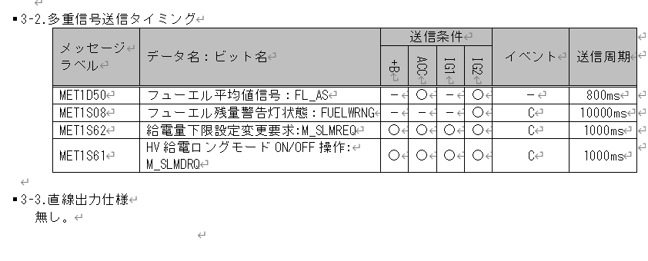

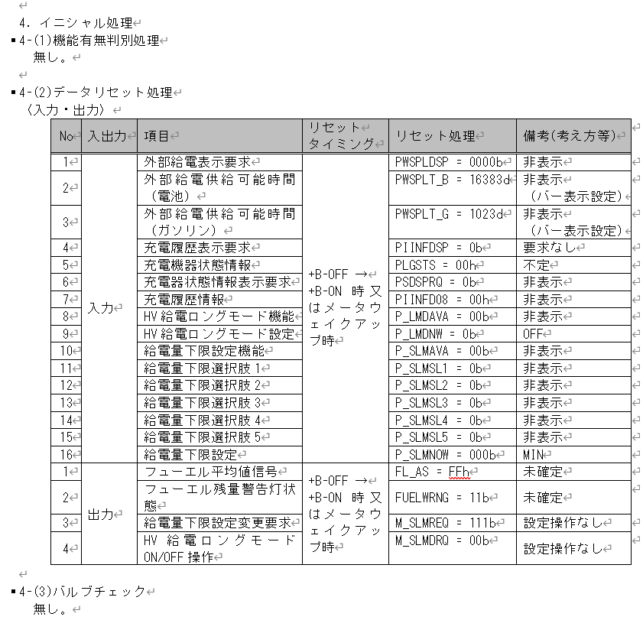

Alert実施対象となる2信号の初期値は非表示

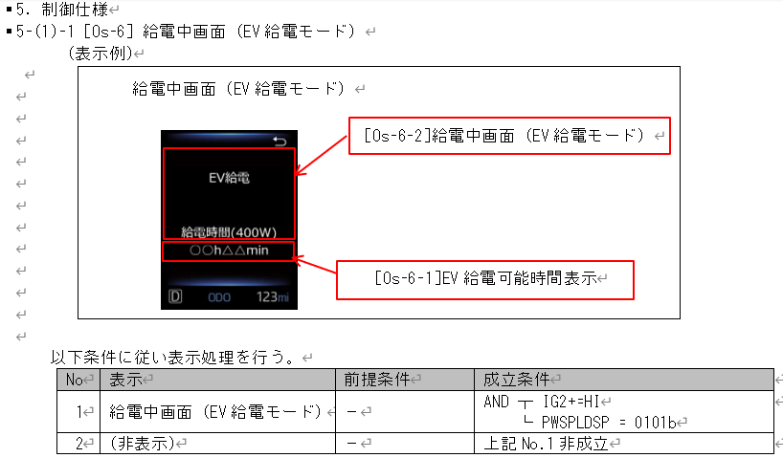
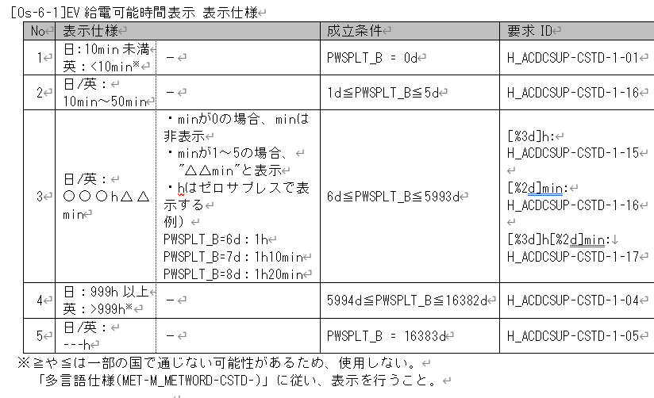
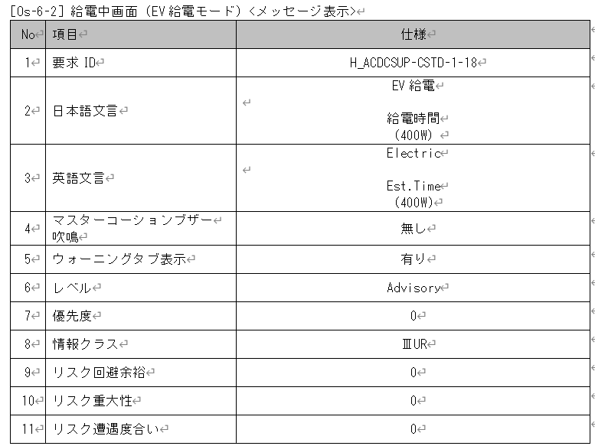

Vmid側で対応するためAlertで対象外

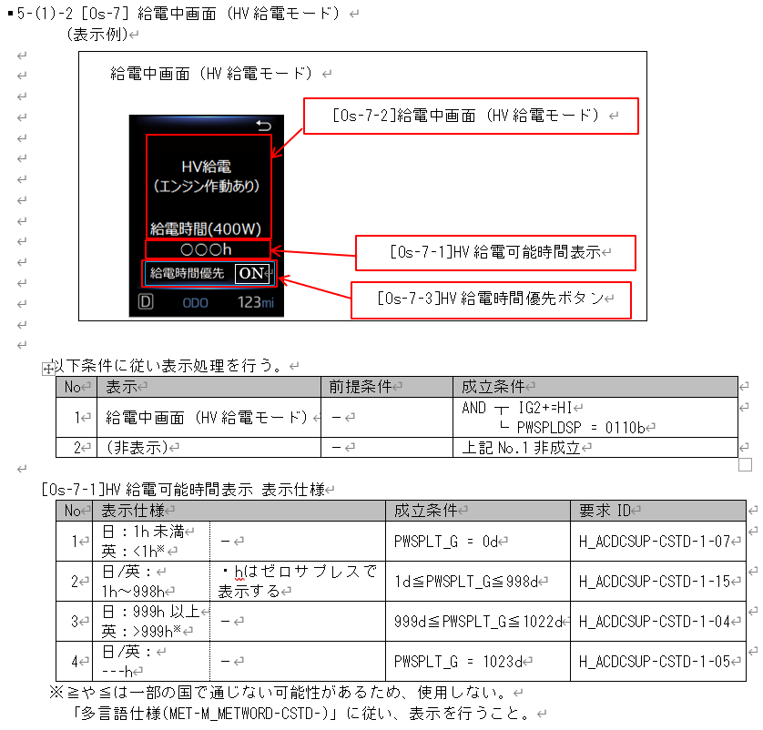
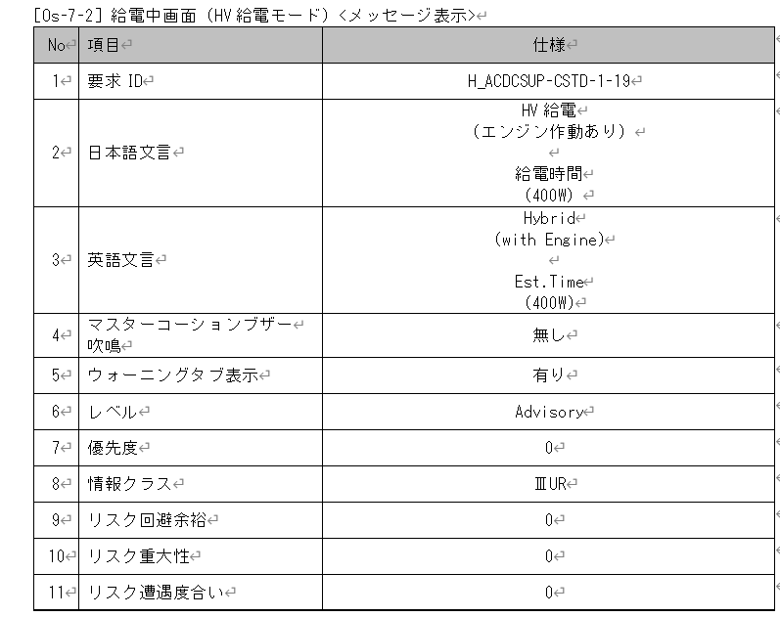
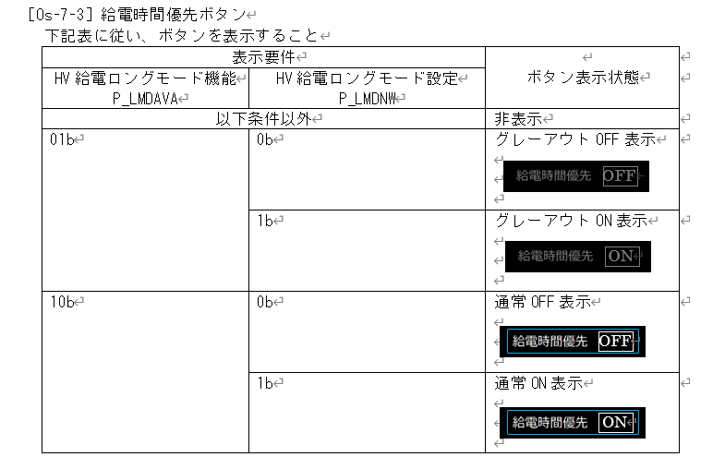

Soc側で対応するためAlertで対象外

Vmid側で対応するためAlertで対象外

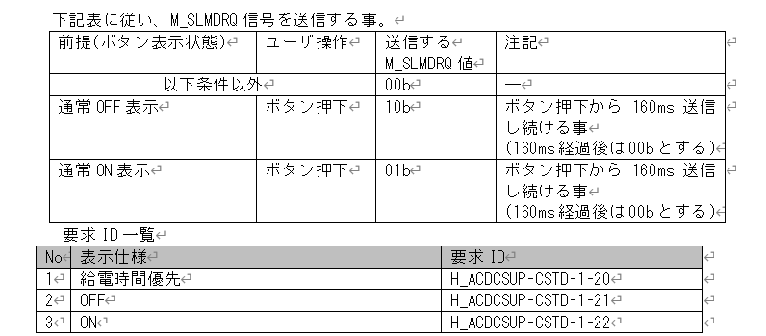

VdsCI側で対応するためAlertで対象外

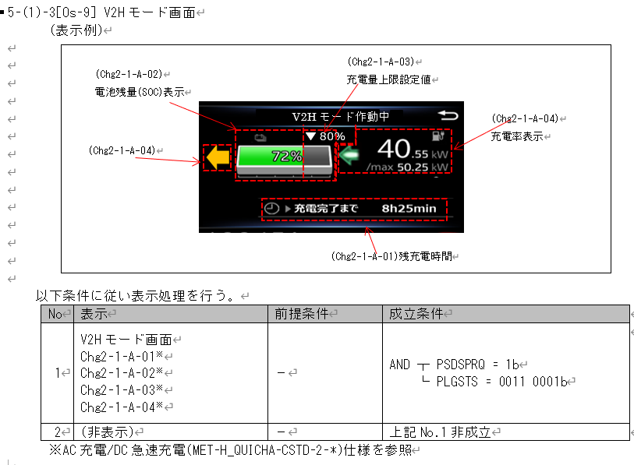
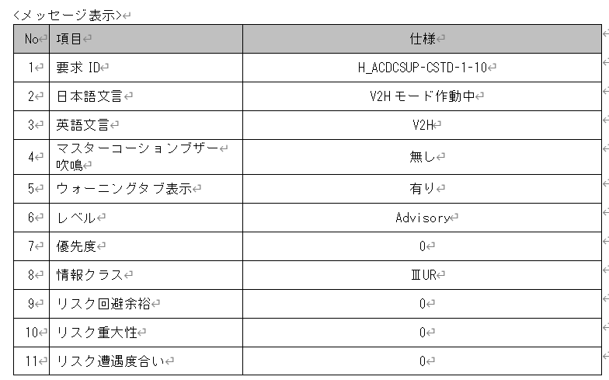

Vmid側で対応するためAlertで対象外

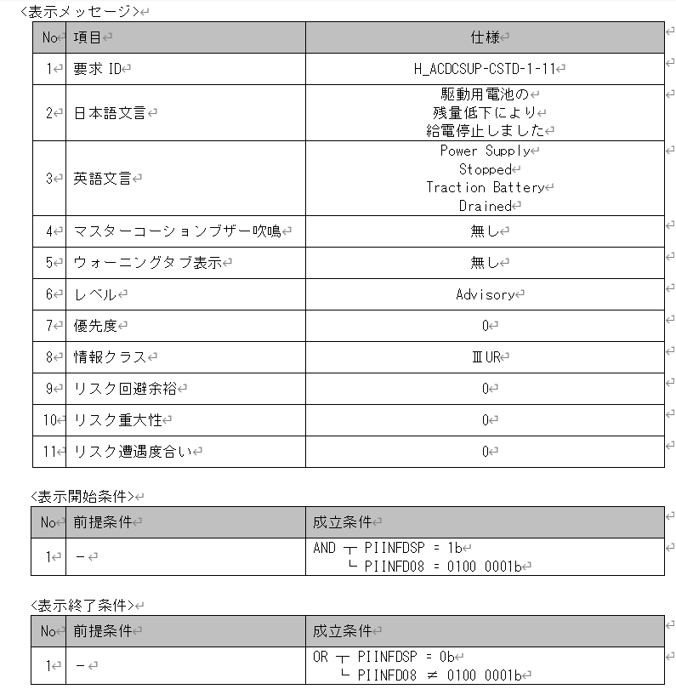
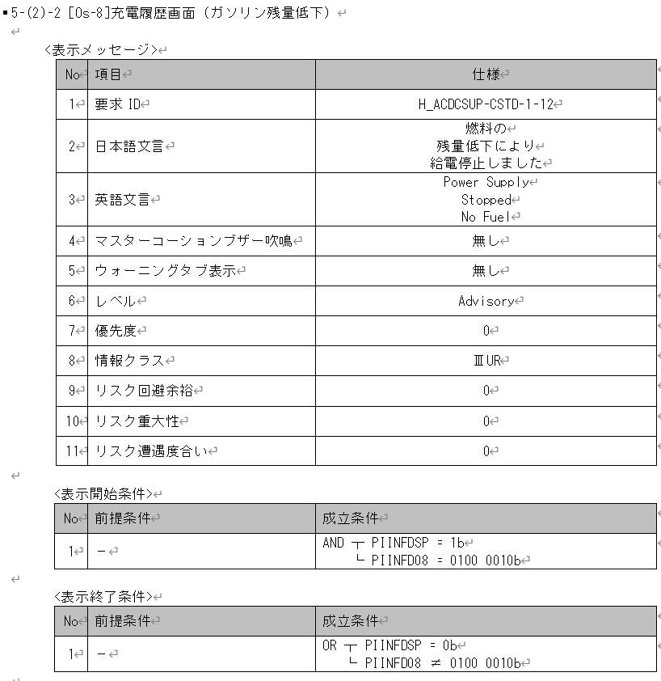
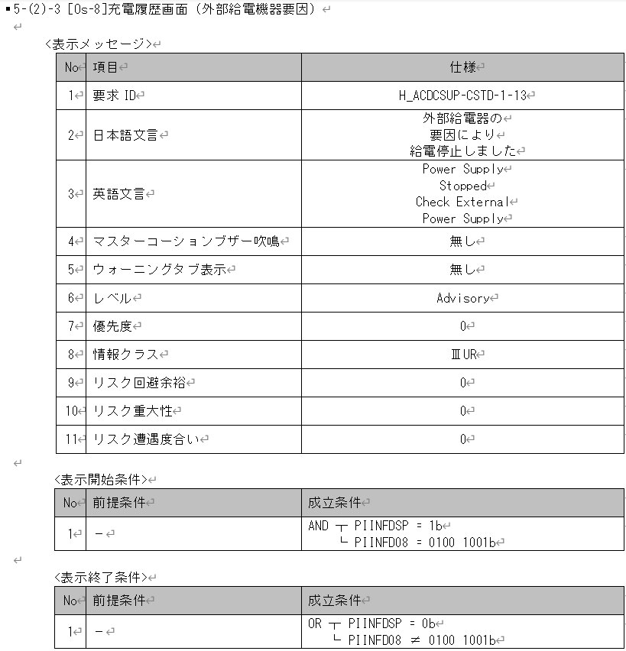

MID警告のためAlertで対応する

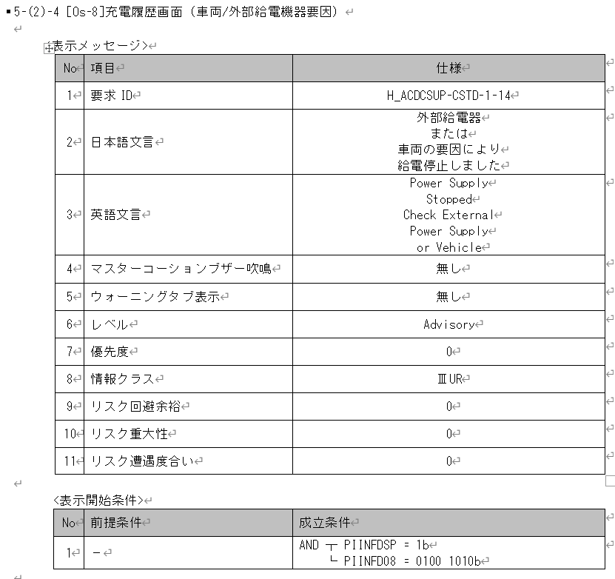

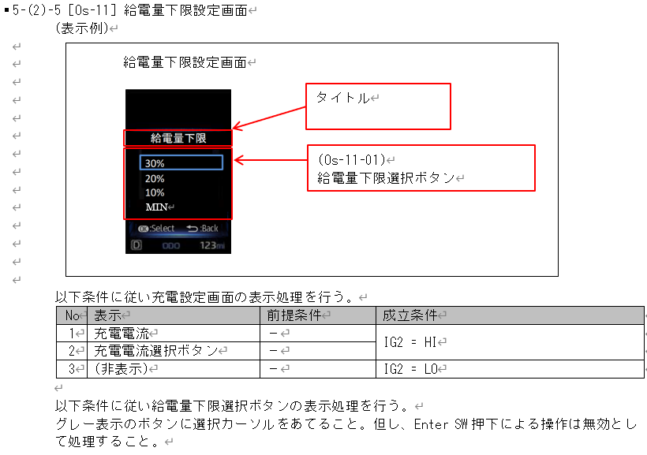
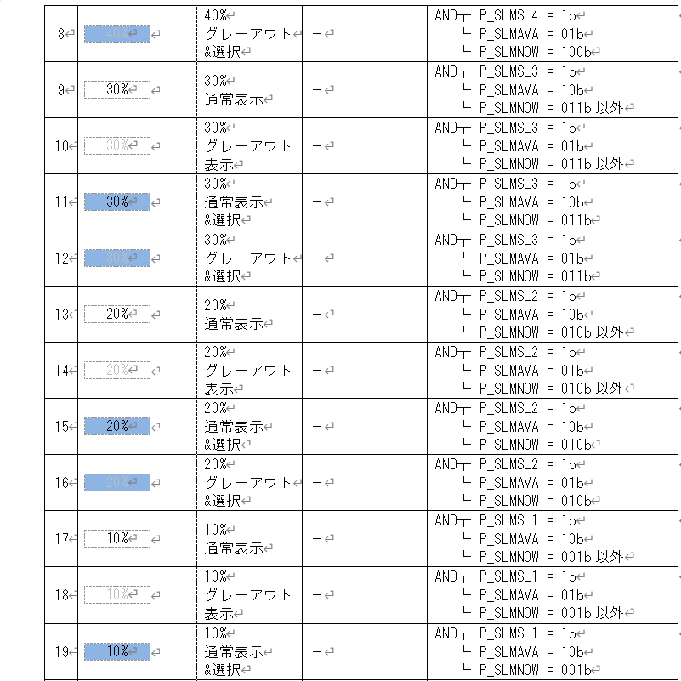
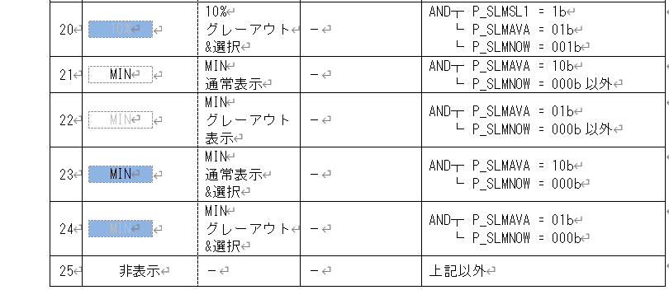
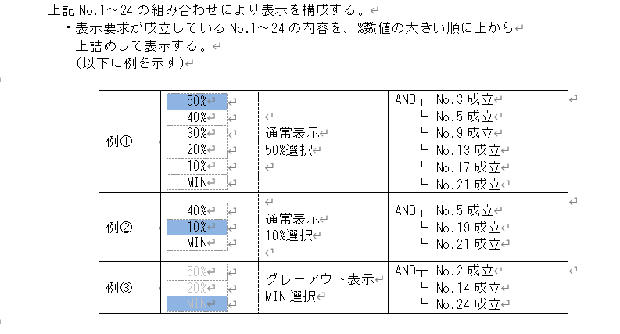

Vmid側で対応するためAlertで対象外

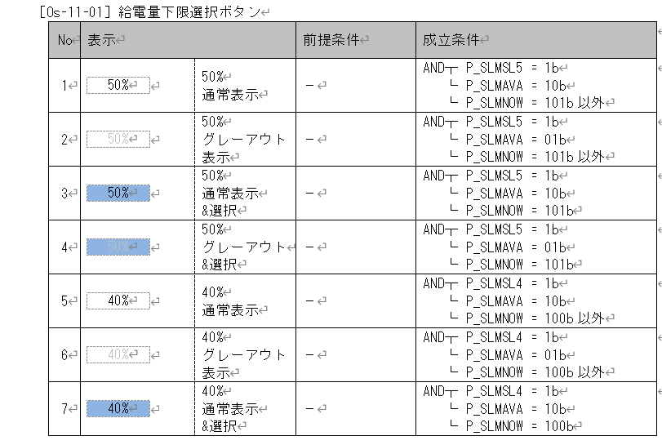

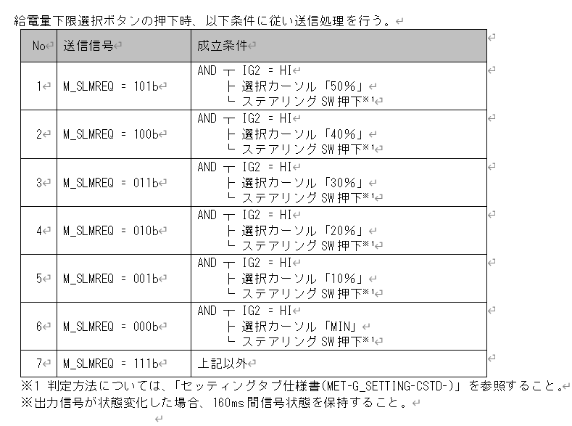

VdsCI側で対応するためAlertで対象外

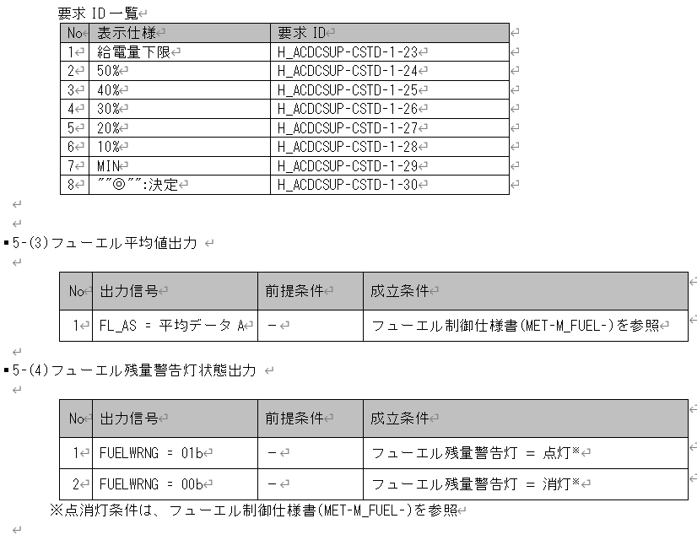

Alertで対象外

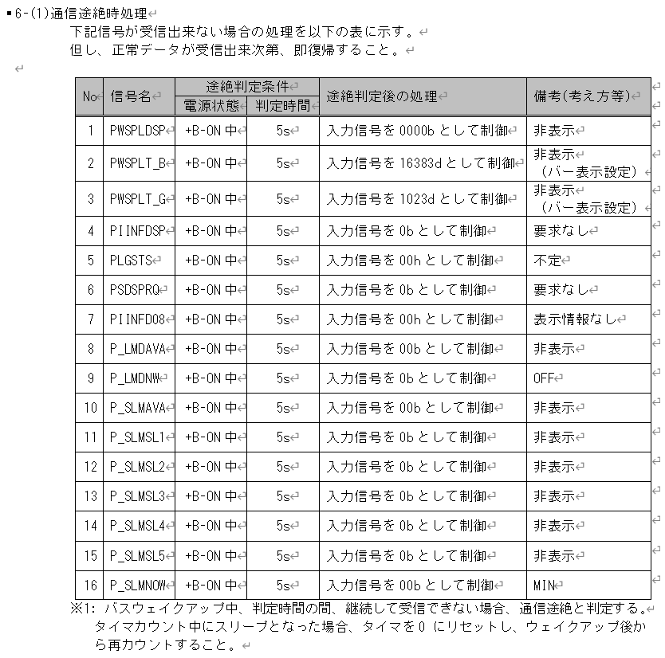

途絶判定時間は5000msとする
途絶判定後に0と制御する

